Sheet1
渠道 | 登录 | 登录回调 | 支付 | 支付回调 | 分享 | 用户信息 | 邀请 | 备注 | 整体完成度 | 充值备注
7K7K |  |  |  |  |  |  |  |  | 已上线
百思不得姐 |  |  |  |  |  |  |  |  | 已上线
1758微游戏 |  |  |  |  |  |  |  | 问题：1758必须要HTTPS协议 | 已上线
4399 |  |  |  |  |  |  |  |  | 2018.02.02上线 |  | 好了的
7724
百度 |  |  |  |  |  |  |  | 流程问题 | 上线
仙侠 |  |  |  |  |  |  |  |  | 已上线 |  | http://www.45451.cn/
金榜游戏 |  |  |  |  |  |  |  | 分享显示内容不能自定义，需要关注 | 已上线
火舞游戏 |  |  |  |  |  |  |  |  | 已上线
4177 |  |  |  |  |  |  |  | 分享显示内容不能自定义 | 已上线
就想玩 |  |  |  |  |  |  |  | 就想玩分享显示内容不能自定义 | 已上线
萝卜玩 |  |  |  |  |  |  |  | 萝卜玩自身内部没有做分享 | 已上线
3DM |  |  |  |  |  |  |  |  | 已上线
小7 |  |  |  |  |  |  |  |  | 2018.02.11上线
X游网 |  |  |  |  |  |  |  |  | 已上线 |  | 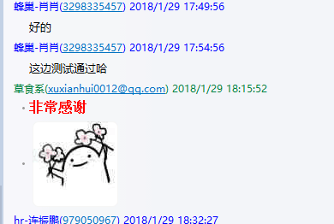
68微游 |  |  |  |  |  |  |  |  | 上线
游戏狗 |  |  |  |  |  |  |  |  | 2018.02.02上线
安峰游戏 |  |  |  |  |  |  |  |  | 上线
3500游戏 |  |  |  |  |  |  |  |  | 已上线
鲜芋 |  |  |  |  |  |  |  |  | 已上线
呵呵玩
客娱（中运互动）
群黑游戏 |  |  |  |  |  |  |  |  | 已上线
悟饭游戏
麟游
简单游戏（游戏台）
骑士助手
欢聚游

Sheet3
渠道 | 上线情况
vivo
华为
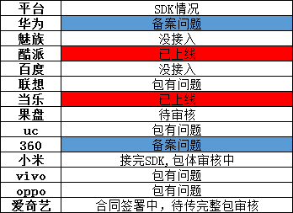
oppo
爱奇艺
360
小米
魅族
酷派
百度
应用宝
联想
uc
当乐
果盘游戏

